Hoja1
 |  | FACULTAD DE GASTRONOMÍA
 |  | ALIMENTOS Y BEBIDAS

NOMBRE DE LA RECETA | Esferificacion directa | semana 8 y 9
GÉNERO | Colores y formas
PORCIONES / PESO *PORCIÓN
PROFESOR
FECHA DE ELABORACIÓN
HORA DE CLASE / ELABORACIÓN
TECNICA
CANTIDAD | UNIDAD | INGREDIENTES | COSTO UNITARIO | COSTO TOTAL | OBSERVACIONES
 | Para el falso caviar
0.25 | kg | mango | 1.80 | 0.45 | se puede remplazar por cualquier otro tipo de fruta ( o por pulpa de fruta)
0.1 | lt | aceite vegetal | 1.91 | 0.19
0.015 | kg | gelatina en polvo | 28.67 | 0.43 | se puede remplazar por champinones
 | Base de yogurth
0.25 | lt | yogurth griego | 12.39 | 3.10 | se puede remplazar por otro yogurt neutro, que no tenga sabor
0.01 | kg | café soluble | 41.15 | 0.41
0.02 | kg | pulpa de tamarindo | 5.02 | 0.10
0.1 | kg | frutillas | 3.00 | 0.30 | se puede remplazar por otra fruta de temporada
0.02 | kg | hojas de menta | 4.00 | 0.08
0.15 | kg | naranjas | 1.07 | 0.16 | se puede remplazar por cualquier otro tipo de fruta
2 | und | platano | 0.21 | 0.42 | se puede remplazar por cualquier otro tipo de fruta
 |  |  |  | -
 |  |  |  | -
 |  |  |  | -
 |  |  |  | -
 |  |  |  | -
 |  |  |  | -

Enviado Por: |  | TOTAL |  | 5.64
Entregado Por: |  |  | Recibido Por:
Autorizado Por: |  |  | Supervisado Por

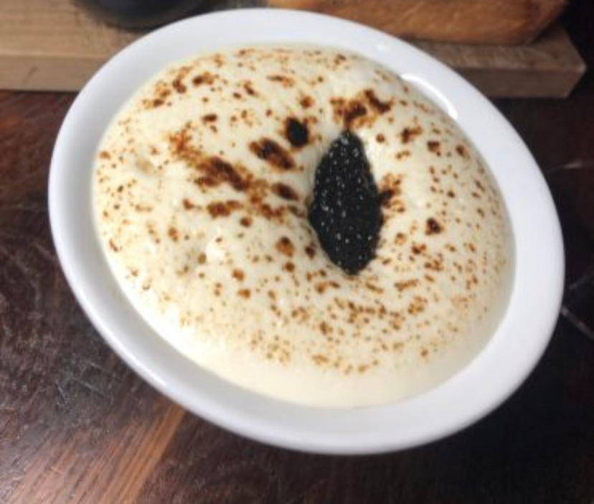
 |  | Procedimiento | 1. Colocamos el aceite en un vaso y lo metemos en la refrigeradora por los menos por 2 horas, debe estar bien frio el aceite, esto es muy importante
 |  |  | 2. Pelamos el mango y lo procesamos con un poco de agua, luego lo cernimos, lo principal aca es obtener un jugo de mango de por los menos 180 ml de jugo
 |  |  | 3. Hidratamos la gelatina en polvo sin sabor en una parte del jugo (40 ml), luego llevamos el resto del jugo a calentarlo para poder disolver bien toda la gelatina y asi tener activada la gelatina en el jugo de mango.
 |  |  | 4. Dejamos enfriar hasta casi llegar a temperatura ambiente el juego de mango activado con la gelatina, una vez que este bien frio el aceite lo sacamos de la refri, con la ayuda de un gotero o de una jeringa empezamos a botar gotas del jugo de mango en el aceite, dejamos que se vayan formando el caviar de mango, luego lo que vamos a hacer es colar el caviar de mango del aceite, pasamos el caviar por agua para lavarlo y lo reservamos. ( El aceite se puede utilziar tranquilamente)
 |  |  | 5. Al yogurth lo colocamos en la licuadora junto a los platanos, y los integramos muy bien, es prioritario que la mezcla nos quede espesa.
 |  |  | 6. El cafe lo disolvemos en poco de agua y lo cocinamos en una olla, dejamos que se redusca, y reservamos
 |  |  | 7. La pulpa de tamarindo en caso de ser necesario la cocinamos para reducirla, debe tener la misma viscosidad que el café.
 |  |  | 8. Cortamos las frutillas en cubos pequeños, y sacamos las supremas de la naranja.
 |  |  | 9. En un plato sopero colocamos en la base las naranjas, frutillas y hojas de menta, luego cubrimos esto con el yogurth procesado con el platano, por ultimo colocamos a manera de salsa la reduccion de café y de tamarindo, terminamos colocando el caviar de mango sobre el yogurth y decoramos con hojas de menta, parecido a lo que se ve en la imagen.

